RESULTADO PRESUPUESTARIO
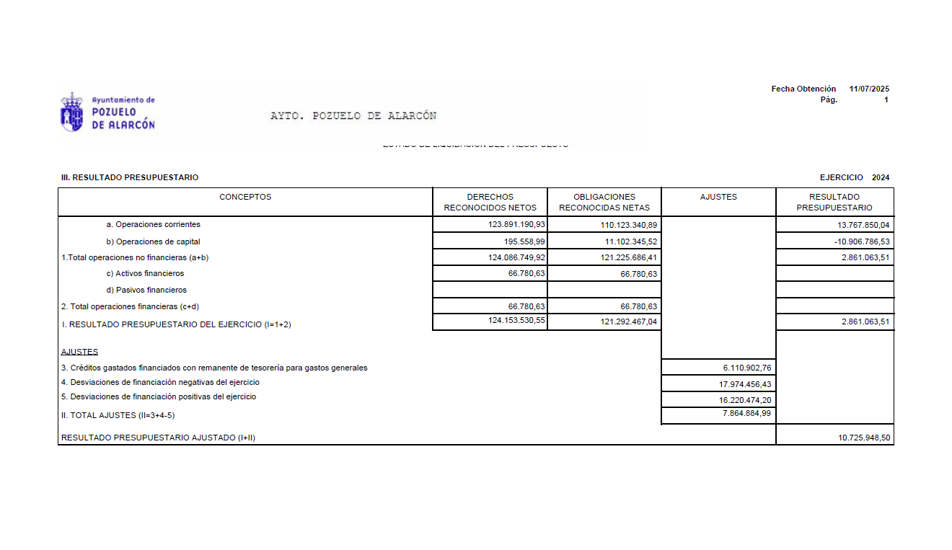

RESULTADO PRESUPUESTARIO AJUSTADO | 10,725,948.50

POBLACION
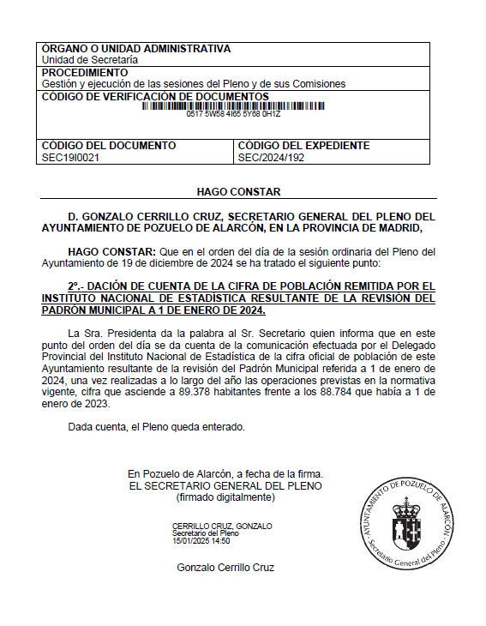

POBLACION | 89,378

PTO 1 MEMORIA CTA ORGANIZACION
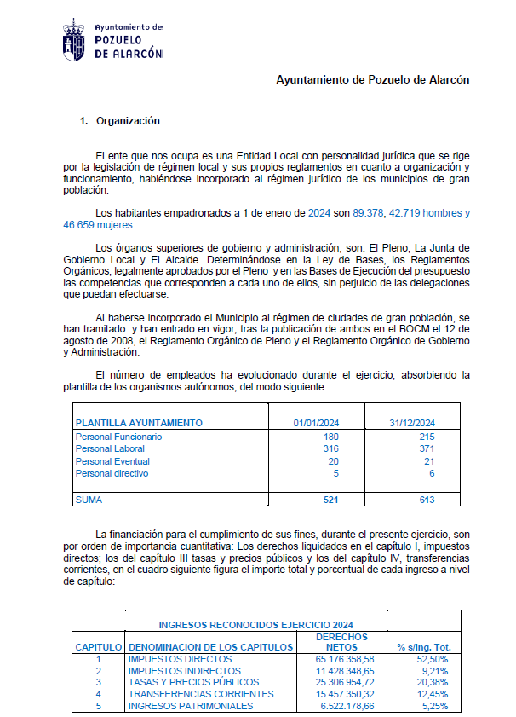
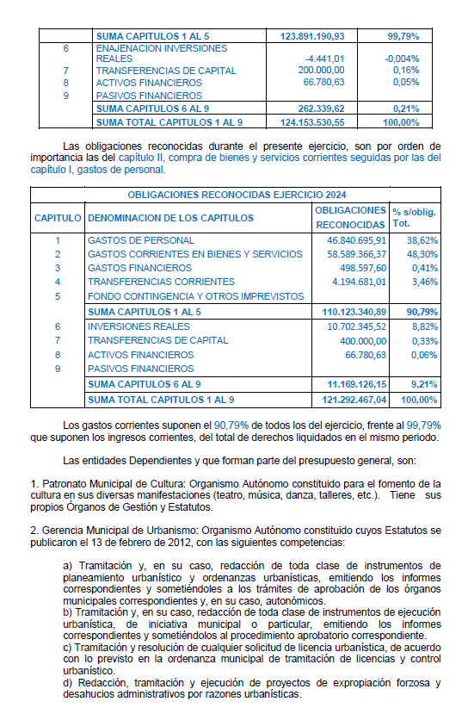
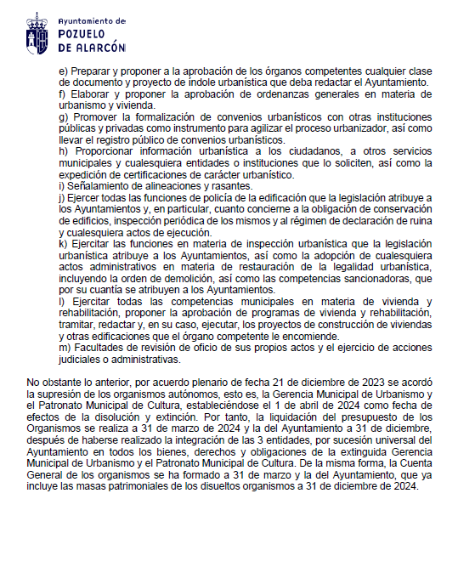

89,378

ESTADO DE INGRESOS - GASTOS
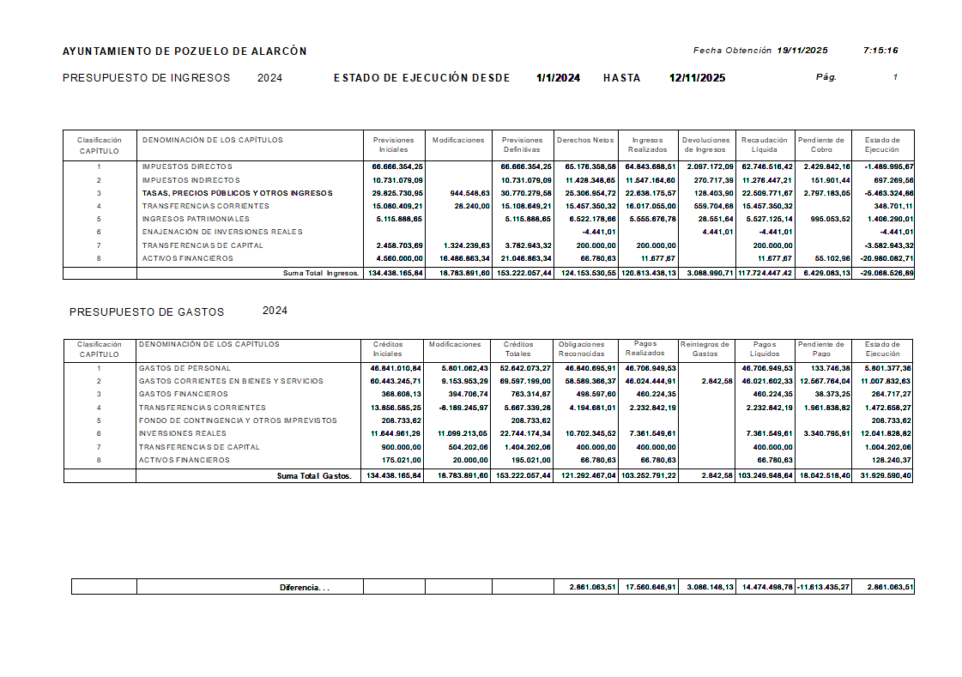

DERECHOS RECONOCIDOS NETOS | 124,153,530.55

OBLIGACIONES RECONOCIDAS NETAS | 121,292,487.04

